ユーザー詳細_受講生（受講生権限）
プロジェクト名 |  |  |  | システム名 |  |  |  | 画面設計書 |  |  |  | 作成者 |  |  |  |  | 作成日 | 更新者 |  |  | 更新日
13期12月対応 |  |  |  | LMS学習管理システム |  |  |  | ユーザー詳細_受講生（受講生権限） |  |  |  | 寺岡 |  |  |  |  | 2017-09-19 | 谷口 |  |  | 2019-12-05

 | 画面イメージ


試験が無い場合は表示されない

成果物が無い場合は表示されない

レポートが無い場合は表示されない

 | 出力仕様
 | No | 項目名 |  |  |  | データ元 |  |  |  |  | 一覧 |  |  | 備考
 |  |  |  |  |  | テーブル名 |  |  | フィールド
 | 1 | ユーザー名 |  |  |  |  |  |  | user_name
 | 2 | 企業名 |  |  |  |  |  |  | company_name
 | 3 | コース名 |  |  |  |  |  |  | course_name
 | 4 | コースID |  |  |  |  |  |  | course_id |  |  |  |  | 非表示
 | 5 | 会場名 |  |  |  |  |  |  | place_name
 | 6 | 備考 |  |  |  |  |  |  | place_note
 | 7 | 会場詳細 |  |  |  |  |  |  | place_description
 | 8 | 研修を通じてどのようになって欲しいか |  |  |  |  |  |  | hope_via_traning
 | 9 | プログラム経験 |  |  |  |  |  |  | programming_experience |  |  |  |  | 0=なし、1=あり
 | 10 | 試験名 |  |  |  |  |  |  | exam_name
 | 11 | 初回作成日時 |  |  |  | t_exam_result |  |  | first_create_date |  |  |  |  | yyyy年M月d日、試験実施日付
 | 12 | 平均点 |  |  |  | t_exam_result |  |  | score |  |  |  |  | 0.0点、(点数 / 問題数) * 100
 |  |  |  |  |  | m_question
 | 13 | 成果物名 |  |  |  | m_deliverables |  |  | deliverables_name
 | 14 | 初回作成日時 |  |  |  | t_deliverables_section |  |  | first_create_date |  |  |  |  | yyyy年M月d日、成果物登録日付
 | 15 | 採点 |  |  |  | t_deliverables_result |  |  | score
 | 16 | フィードバック |  |  |  | t_deliverables_result |  |  | feedback
 | 17 | 日付 |  |  |  | t_daily_report_submit |  |  | date |  |  |  |  | yyyy年M月d日
 | 18 | 日報名 |  |  |  | t_daily_report_submit |  |  | reportName
 | 19 | コメント数 |  |  |  | - |  |  | - |  |  |  |  | 提出したレポートに紐付くフィードバックコメントの数
 | 20 | 初回作成日時 |  |  |  |  |  |  | first_create_date |  |  |  |  | yyyy年M月d日 H時mm分、最新コメント登録日時

 | ◆『パスワード変更する』押下時
 | 入力仕様
 | No | 項目名 |  |  |  | 物理名 |  | コントロール |  | 必須 | 桁数 |  | 最大値 |  | 最小値 |  | 属性 |  | 備考

 | 1 | パスワード変更する |  |  |  | - |  | 送信ボタン |  | - | - |  | - |  | -

 | その他 入力仕様
 | No | 項目名 | エラー条件 |  |  |  |  |  | 挙動 |  |  |  |  |  |  | エラー文

 | 1 | 不正操作 | ボタンを複数回押した場合 |  |  |  |  |  | 不正アクセス画面に遷移する。 |  |  |  |  |  |  | -
 | 2 |  | ブラウザバックの後、ボタンをもう一度押した場合

 | ◆『詳細（試験）』押下時
 | 入力仕様
 | No | 項目名 |  |  |  | 物理名 |  | コントロール |  | 必須 | 桁数 |  | 最大値 |  | 最小値 |  | 属性 |  | 備考

 | 1 | 詳細 |  |  |  | - |  | 送信ボタン |  | - | - |  | - |  | - |  | /exam/resultDetail/

 | その他 入力仕様
 | No | 項目名 | エラー条件 |  |  |  |  |  | 挙動 |  |  |  |  |  |  | エラー文

 | 1 | 試験ID | パラメーター"examId"がnullの場合 |  |  |  |  |  | 不正アクセス画面に遷移する。 |  |  |  |  |  |  | -
 |  |  | パラメーター"examId"が整数の場合
 | 2 | 試験セクションID | パラメーター"examSectionId"がnullの場合
 |  |  | パラメーター"examSectionId"が整数の場合
 | 3 | LMSユーザーID | パラメーター"lmsUserId"がnullの場合
 |  |  | パラメーター"lmsUserId"が整数の場合

 | ◆『表示（成果物）』押下時
 | 入力仕様
 | No | 項目名 |  |  |  | 物理名 |  | コントロール |  | 必須 | 桁数 |  | 最大値 |  | 最小値 |  | 属性 |  | 備考

 | 1 | 表示 |  |  |  | - |  | 表示ボタン |  | - | - |  | - |  | -

 | その他 入力仕様
 | No | 項目名 | エラー条件 |  |  |  |  |  | 挙動 |  |  |  |  |  |  | エラー文

 | 1 |  |  |  |  |  |  |  | フィードバックコメントをダイヤログに表示する |  |  |  |  |  |  | -

 | ◆『詳細（レポート）』押下時
 | 入力仕様
 | No | 項目名 |  |  |  | 物理名 |  | コントロール |  | 必須 | 桁数 |  | 最大値 |  | 最小値 |  | 属性 |  | 備考

 | 1 | 詳細 |  |  |  | - |  | 送信ボタン |  | - | - |  | - |  |  |  | /dailyReport/detail

 | その他 入力仕様
 | No | 項目名 | エラー条件 |  |  |  |  |  | 挙動 |  |  |  |  |  |  | エラー文

 | 1 | 日報提出ID | パラメーター"dailyReportSubmitId"が数値でない場合 |  |  |  |  |  | 不正アクセス画面に遷移する。 |  |  |  |  |  |  | -
 | 2 |  | パラメーター"dailyReportSubmitId"に紐付くデータがnullの場合

 | 3 | LMSユーザーID | パラメーター"dailyReportSubmitId"に紐付くlmsUserIdがログインしているユーザーのlmsUserIdと一致しない場合

 | ◆『ダウンロード』押下時
 | 入力仕様
 | No | 項目名 |  |  |  | 物理名 |  | コントロール |  | 必須 | 桁数 |  | 最大値 |  | 最小値 |  | 属性 |  | 備考

 | 1 | ダウンロード |  |  |  | - |  | 送信ボタン |  | - | - |  | - |  | - |  | /dailyReport/download

 | その他 入力仕様
 | No | 項目名 | エラー条件 |  |  |  |  |  | 挙動 |  |  |  |  |  |  | エラー文

 | 1 | 評価レポート結果ID | パラメーター"evReportResultId"から検索したデータがnullの場合 |  |  |  |  |  | 不正アクセス画面に遷移する。 |  |  |  |  |  |  | -

 | 2 | 企業ID | パラメーター"evReportResultId"に紐付くデータのtUserCompanyIdがログインしているユーザーのcompanyIdと一致しない場合

 | 3 | 公開フラグ | publishedFlgが１でない場合(評価レポートが公開されていない場合)

 | その他 仕様
 | ・ダウンロード機能
 | No | テンプレート ファイル形式 |  |  | 出力タイプ |  | 出力ファイル名 |  |  | 出力シート名 |  |  |  |  |  |  | 出力項目 |  |  | 備考

 | 1 | excel |  |  |  |  | {ファイル名}_{日付}_{企業名}_{ユーザー名}.xlsx

ユーザー詳細_受講生(講師権限)
プロジェクト名 |  |  |  | システム名 |  |  |  | 画面設計書 |  |  |  | 作成者 |  |  |  | 作成日 | 更新者 |  |  | 更新日
13期12月対応 |  |  |  | LMS学習管理システム |  |  |  | ユーザー詳細_受講生(講師権限) |  |  |  | 髙野 |  |  |  | 2017-11-07 | 谷口 |  |  | 2019-12-05

 | 画面イメージ
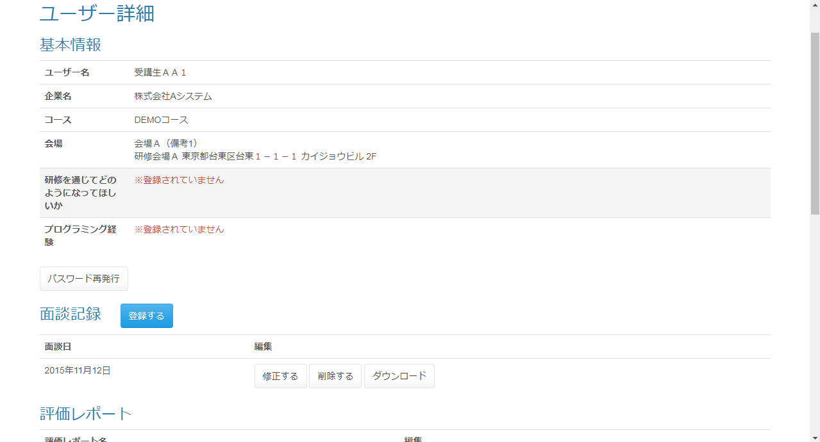

研修を通じてどのようになって欲しいかが登録されていな
い場合、「※登録されていません」と表示される

プログラム経験が0の場合「なし」、1の場合「あり」、それ以
外の場合「※登録されていません」と表示される。

データが存在
しない場合表
示されない。

評価レポート結果IDがnullの
場合「評価する」、nullでない場
合「修正する」と表示される。

データが存在
しない場合表
示されない。

レポートが無い場合は表示されない

 | ◆『パスワード再発行』押下時
 | 入力仕様
 | No | 項目名 |  |  |  | 物理名 |  | コントロール |  | 必須 | 桁数 |  | 最大値 | 最小値 |  | 属性 |  | 備考

 | 1 | パスワード再発行 |  |  |  | - |  | リンク |  | - | - |  | - | - |  | /user/changePassword/reissue

 | その他 入力仕様
 | No | 項目名 | エラー条件 |  |  |  |  |  | 挙動 |  |  |  |  |  | エラー文

 | 1 | ログインID | ログインIDが空の場合 |  |  |  |  |  | 不正アクセス画面に遷移する。 |  |  |  |  |  | -
 | 2 | ロール ログインID | ログインユーザーが管理者の場合かつログインIDと一致するデータが無い場合(ログインユーザーが管理者の場合かつログインIDと一致するデータがnullの場合)

 | ◆『登録する』押下時
 | 入力仕様
 | No | 項目名 |  |  |  | 物理名 |  | コントロール |  | 必須 | 桁数 |  | 最大値 | 最小値 |  | 属性 |  | 備考

 | 1 | LMSユーザーID |  |  |  | lmsUserId |  | hidden
 | 2 | 登録する |  |  |  | - |  | 送信ボタン |  | - | - |  | - | - |  | /meeting/regist

 | ◆『修正する』押下時
 | 入力仕様
 | No | 項目名 |  |  |  | 物理名 |  | コントロール |  | 必須 | 桁数 |  | 最大値 | 最小値 |  | 属性 |  | 備考

 | 1 | 修正する |  |  |  | - |  | 送信ボタン |  | - | - |  | - | - |  | /meeting/update

 | ◆『削除する』押下時
 | 入力仕様
 | No | 項目名 |  |  |  | 物理名 |  | コントロール |  | 必須 | 桁数 |  | 最大値 | 最小値 |  | 属性 |  | 備考

 | 1 | 削除する |  |  |  | - |  | 送信ボタン |  | - | - |  | - | - |  | /meeting/delete/complete

 | ◆『ダウンロード(面談記録)』押下時
 | 入力仕様
 | No | 項目名 |  |  |  | 物理名 |  | コントロール |  | 必須 | 桁数 |  | 最大値 | 最小値 |  | 属性 |  | 備考

 | 1 | ダウンロード |  |  |  | - |  | 送信ボタン |  | - | - |  | - | - |  | /meeting/download

 | その他 入力仕様
 | No | 項目名 | エラー条件 |  |  |  |  |  | 挙動 |  |  |  |  |  | エラー文

 | 1 | コースID | コースIDが整数でない場合 |  |  |  |  |  | 不正エラー画面に遷移する。 |  |  |  |  |  | -
 | 2 | 面談ID | 面談IDが整数でない場合

 | ◆『評価する』押下時
 | 入力仕様
 | No | 項目名 |  |  |  | 物理名 |  | コントロール |  | 必須 | 桁数 |  | 最大値 | 最小値 |  | 属性 |  | 備考

 | 1 | 評価する |  |  |  | - |  | 送信ボタン |  | - | - |  | - | - |  | /evReport/result/regist

 | その他 入力仕様
 | No | 項目名 | エラー条件 |  |  |  |  |  | 挙動 |  |  |  |  |  | エラー文

 | 1 | LMSユーザーID | LMSユーザーIDが整数でない場合 |  |  |  |  |  | 不正アクセス画面に遷移する。 |  |  |  |  |  | -
 | 2 |  | LMSユーザーIDが整数の場合かつLMSユーザーIDと一致するデータが無い場合(LMSユーザーIDが整数の場合かつLMSユーザーIDと一致するデータがnullの場合)

 | 3 | ロール | LMSユーザーIDが整数の場合かつLMSユーザーIDと一致するデータが無い場合かつ対象の詳細のロールが受講生でない場合(LMSユーザーIDが整数の場合かつLMSユーザーIDと一致するデータがnullの場合かつ対象の詳細のロールが受講生でない場合)

 | ◆『修正する』押下時
 | 入力仕様
 | No | 項目名 |  |  |  | 物理名 |  | コントロール |  | 必須 | 桁数 |  | 最大値 | 最小値 |  | 属性 |  | 備考

 | 1 | 修正する |  |  |  | - |  | 送信ボタン |  | - | - |  | - | - |  | /evReport/result/regist

 | その他 入力仕様
 | No | 項目名 | エラー条件 |  |  |  |  |  | 挙動 |  |  |  |  |  | エラー文

 | 1 | LMSユーザーID | LMSユーザーIDが整数でない場合 |  |  |  |  |  | 不正アクセス画面に遷移する。 |  |  |  |  |  | -

 | 2 | LMSユーザーID | LMSユーザーIDが整数の場合かつLMSユーザーIDと一致するデータが無い場合(LMSユーザーIDが整数の場合かつLMSユーザーIDと一致するデータがnullの場合) |  |  |  |  |  | 不正アクセス画面に遷移する。 |  |  |  |  |  | -

 | 3 | ロール | LMSユーザーIDが整数の場合かつLMSユーザーIDと一致するデータが無い場合かつ対象の詳細のロールが受講生でない場合(LMSユーザーIDが整数の場合かつLMSユーザーIDと一致するデータがnullの場合かつ対象の詳細のロールが受講生でない場合)

 | ◆『ダウンロード(評価レポート)』押下時
 | 入力仕様
 | No | 項目名 |  |  |  | 物理名 |  | コントロール |  | 必須 | 桁数 |  | 最大値 | 最小値 |  | 属性 |  | 備考

 | 1 | ダウンロード |  |  |  | - |  | 送信ボタン |  | - | - |  | - | - |  | /evReport/download

 | その他 入力仕様
 | No | 項目名 | エラー条件 |  |  |  |  |  | 挙動 |  |  |  |  |  | エラー文

 | 1 | 評価レポート結果ID | 評価レポート結果IDが整数でない場合 |  |  |  |  |  | 不正アクセス画面に遷移する。 |  |  |  |  |  | -
 | 2 |  | 評価レポート結果IDが存在しない場合

 | ◆『詳細(試験)』押下時
 | 入力仕様
 | No | 項目名 |  |  |  | 物理名 |  | コントロール |  | 必須 | 桁数 |  | 最大値 | 最小値 |  | 属性 |  | 備考

 | 1 | 詳細 |  |  |  | - |  | 送信ボタン |  | - | - |  | - | - |  | /exam/resultDetail/

 | その他 入力仕様
 | No | 項目名 | エラー条件 |  |  |  |  |  | 挙動 |  |  |  |  |  | エラー文

 | 1 | 試験ID | 試験IDが存在しない場合 |  |  |  |  |  | 不正アクセス画面に遷移する。 |  |  |  |  |  | -
 | 2 |  | 試験IDが整数でない場合
 | 3 | 試験・セクション紐付けID | 試験・セクション紐付けIDが存在しない場合

 | 4 |  | 試験・セクション紐付けIDが整数でない場合

 | 5 | LMSユーザーID | LMSユーザーIDが存在しない場合

 | 6 |  | LMSユーザーIDが整数でない場合

 | ◆『表示（成果物）』押下時
 | 入力仕様
 | No | 項目名 |  |  |  | 物理名 |  | コントロール |  | 必須 | 桁数 |  | 最大値 | 最小値 |  | 属性 |  | 備考

 | 1 | 表示 |  |  |  | - |  | 送信ボタン |  | - | - |  | - | -

 | その他 入力仕様
 | No | 項目名 | エラー条件 |  |  |  |  |  | 挙動 |  |  |  |  |  | エラー文

 | 1 |  |  |  |  |  |  |  | フィードバックコメントをダイヤログに表示する |  |  |  |  |  | -

 | ◆『詳細(レポート)』押下時
 | 入力仕様
 | No | 項目名 |  |  |  | 物理名 |  | コントロール |  | 必須 | 桁数 |  | 最大値 | 最小値 |  | 属性 |  | 備考

 | 1 | 詳細 |  |  |  | - |  | 送信ボタン |  | - | - |  | - | - |  | dailyReport/detail

 | その他 入力仕様
 | No | 項目名 | エラー条件 |  |  |  |  |  | 挙動 |  |  |  |  |  | エラー文

 | 1 | 日報提出ID | 日報提出IDが整数でない場合 |  |  |  |  |  | 不正アクセス画面に遷移する。 |  |  |  |  |  | -
 | 2 |  | 日報提出IDと一致するデータが無い場合(日報提出IDと一致するデータがnullの場合)

 | ◆『ダウンロード(レポート)』押下時
 | 入力仕様
 | No | 項目名 |  |  |  | 物理名 |  | コントロール |  | 必須 | 桁数 |  | 最大値 | 最小値 |  | 属性 |  | 備考

 | 1 | ダウンロード |  |  |  | - |  | 送信ボタン |  | - | - |  | - | - |  | /ticket/detail/

 | その他 入力仕様
 | No | 項目名 | エラー条件 |  |  |  |  |  | 挙動 |  |  |  |  |  | エラー文

 | 1 | 日報ID | 日報IDが整数でない場合 |  |  |  |  |  | 不正アクセス画面に遷移する。 |  |  |  |  |  | -
 | 2 | 日報提出ID | 日報提出IDが整数でない場合
 | 3 |  | 日報提出IDと一致するデータが無い場合(日報提出IDと一致するデータがnullの場合)

 | その他 仕様
 | ダウンロード機能
 | No | テンプレート ファイル形式 |  |  | 出力タイプ |  | 出力ファイル名 |  |  | 出力シート名 |  |  |  |  |  | 出力項目 |  |  | 備考

 | 1 | Excel |  |  |  |  | 日報名_日付_企業名_ユーザー名

ユーザー詳細_受講生(企業担当者権限)
プロジェクト名 |  |  | システム名 |  |  | 画面レイアウト設計書 |  |  |  |  |  |  |  |  | 作成者 | 作成日 |  | 更新者 | 更新日
13期12月対応 |  |  | LMS学習管理システム |  |  | ユーザー詳細_受講生(企業担当者権限) |  |  |  |  |  |  |  |  | 本松 | 2016-11-10 |  | 谷口 | 2019-12-05

 | 画面イメージ
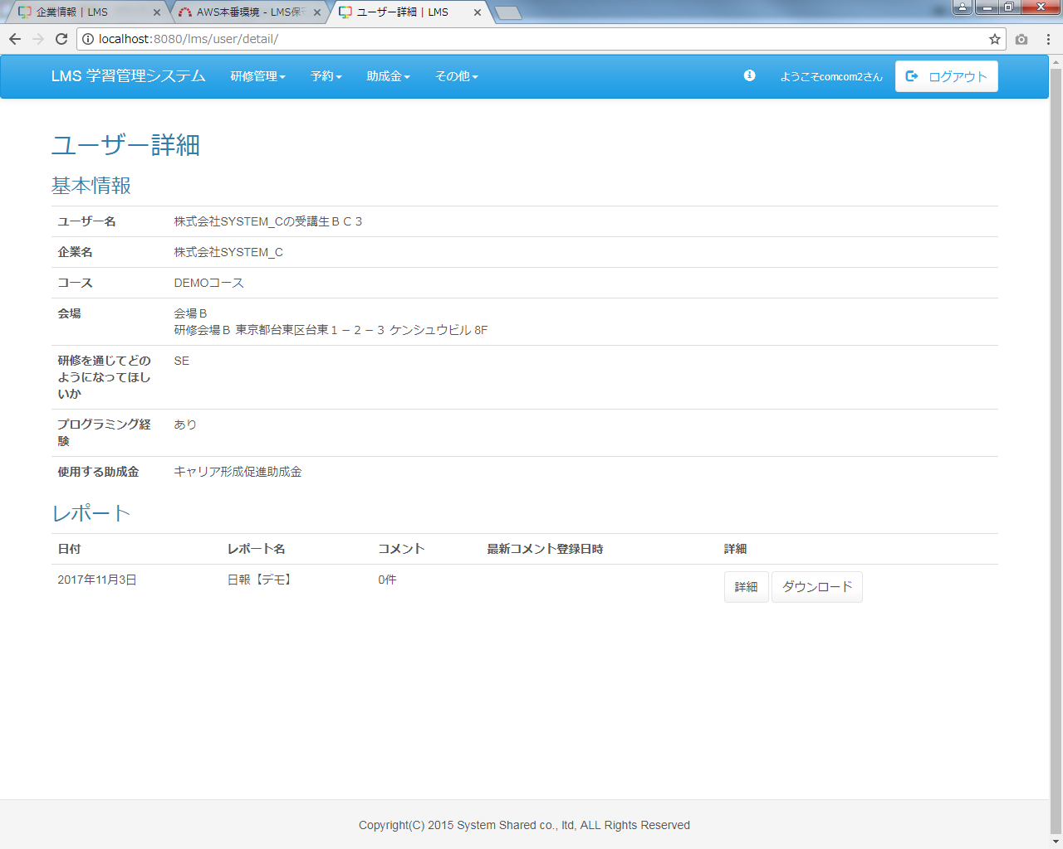

 | 出力仕様
 | ・ユーザー詳細画面_受講生(管理者権限）シートを参照

 | ◆『詳細(試験)』押下時
 | 入力仕様
 | No | 項目名 | 物理名 |  | コントロール |  |  | 必須 |  | 桁数 | 最小値 |  | 最大値 | 属性 |  |  | 備考
 | 1 | 詳細 | - |  | 送信ボタン |  |  | ○ |  | - | - |  | - | /lms/exam/resultDetail/

 | その他 入力仕様
 | No | 項目名 | エラー条件 |  |  |  |  |  | 挙動 |  |  |  |  |  | エラー文
 | 1 | 試験ID | 試験IDが存在しない場合 |  |  |  |  |  | 不正アクセス画面に遷移する。 |  |  |  |  |  | -
 | 2 |  | 試験IDが整数でない場合
 | 3 | 試験・セクション紐付けID | 試験・セクション紐付けIDが存在しない場合
 | 4 |  | 試験・セクション紐付けIDが整数でない場合
 | 5 | LMSユーザーID | LMSユーザーIDが存在しない場合
 | 6 |  | LMSユーザーIDが整数でない場合

 | ◆『表示(成果物)』押下時
 | 入力仕様
 | No | 項目名 | 物理名 |  | コントロール |  |  | 必須 |  | 桁数 | 最小値 |  | 最大値 | 属性 |  |  | 備考
 | 1 | 表示 | - |  | 送信ボタン |  |  | - |  | - | - |  | -

 | その他 入力仕様
 | No | 項目名 | エラー条件 |  |  |  |  |  | 挙動 |  |  |  |  |  | エラー文
 | 1 |  |  |  |  |  |  |  | フィードバックコメントをダイヤログに表示する |  |  |  |  |  | -

 | ◆『ダウンロード(評価レポート)』押下時
 | 入力仕様
 | No | 項目名 | 物理名 |  | コントロール |  |  | 必須 |  | 桁数 | 最小値 |  | 最大値 | 属性 |  |  | 備考
 | 1 | ダウンロード | - |  | 送信ボタン |  |  | ○ |  | - | - |  | - | /lms/evReport/download/

 | その他 入力仕様
 | No | 項目名 | エラー条件 |  |  |  |  |  | 挙動 |  |  |  |  |  | エラー文
 | 1 | 評価レポート結果ID | 評価レポート結果IDが整数でない場合 |  |  |  |  |  | 不正アクセス画面に遷移する。 |  |  |  |  |  | -
 | 2 |  | 評価レポート結果IDが存在しない場合
 | 3 |  | 評価レポートIDと一致するデータが無い場合(評価レポートIDと一致するデータがnullの場合)

 | 4 | 企業ID | ログインユーザーの企業と、評価レポートのユーザーの企業が一致しない場合

 | 5 | 公開フラグ | 公開されていない場合(公開フラグが1でない場合)

 | その他 仕様
 | ダウンロード機能
 | No | テンプレートファイル形式 |  | 出力タイプ |  |  | 出力ファイル名 |  |  |  |  | 出力シート名 |  |  | 出力項目 |  | 備考
 | 1 | Excel |  |  |  |  | 評価レポート名【デモ】_企業名_ユーザー名

 | ◆『詳細(レポート)』押下時
 | 入力仕様
 | No | 項目名 | 物理名 |  | コントロール |  |  | 必須 |  | 桁数 | 最小値 |  | 最大値 | 属性 |  |  | 備考
 | 1 | 詳細 | - |  | 送信ボタン |  |  | ○ |  | - | - |  | - | /lms/dailyReport/detail/

 | その他 入力仕様
 | No | 項目名 | エラー条件 |  |  |  |  |  | 挙動 |  |  |  |  |  | エラー文
 | 1 | 日報提出ID | 日報提出IDが整数でない場合 |  |  |  |  |  | 不正アクセス画面に遷移する。 |  |  |  |  |  | -
 | 2 |  | 日報提出IDと一致するデータが無い場合(日報提出IDがnullの場合)

 | ◆『ダウンロード(レポート)』押下時
 | 入力仕様
 | No | 項目名 | 物理名 |  | コントロール |  |  | 必須 |  | 桁数 | 最小値 |  | 最大値 | 属性 |  |  | 備考
 | 1 | ダウンロード | - |  | 送信ボタン |  |  | ○ |  | - | - |  | - | /lms/dailyReport/download/

 | その他 入力仕様
 | No | 項目名 | エラー条件 |  |  |  |  |  | 挙動 |  |  |  |  |  | エラー文
 | 1 | 日報ID | 日報IDが整数でない場合 |  |  |  |  |  | 不正アクセス画面に遷移する。 |  |  |  |  |  | -
 | 2 | 日報提出ID | 日報提出IDが整数でない場合

 | 3 |  | 日報提出IDと一致するデータが無い場合(日報提出IDがnullの場合)

 | その他 仕様
 | ダウンロード機能
 | No | テンプレートファイル形式 |  | 出力タイプ |  |  | 出力ファイル名 |  |  |  |  | 出力シート名 |  |  | 出力項目 |  | 備考
 | 1 | Excel |  |  |  |  | 週報_20171031_株式会社Aシステム_testtest

ユーザー詳細_受講生(育成担当者権限)
プロジェクト名 |  |  | システム名 |  |  | 画面レイアウト設計書 |  |  |  |  |  |  |  |  | 作成者 | 作成日 |  | 更新者 | 更新日
13期12月対応 |  |  | LMS学習管理システム |  |  | ユーザー詳細_受講生(育成担当者権限) |  |  |  |  |  |  |  |  | 本松 | 2016-11-10 |  | 2019-12-05 | 谷口

 | 画面イメージ
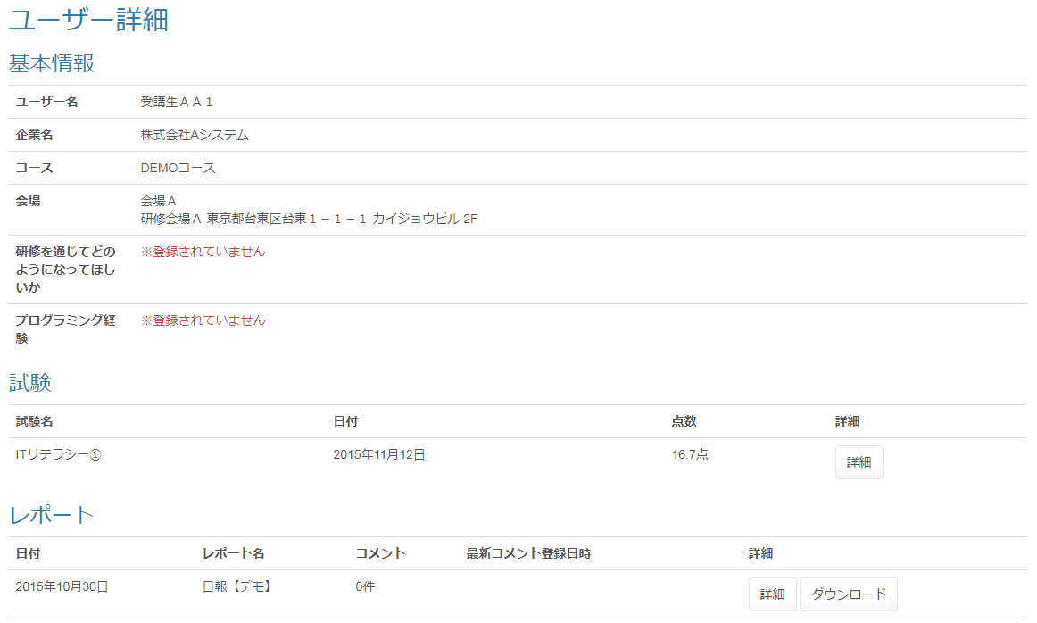

 | 出力仕様
 | ・ユーザー詳細画面_受講生(管理者権限）シートを参照

 | ◆『詳細(試験)』押下時
 | 入力仕様
 | No | 項目名 | 物理名 |  | コントロール |  |  | 必須 |  | 桁数 | 最小値 |  | 最大値 | 属性 |  |  | 備考
 | 1 | 詳細 | - |  | 送信ボタン |  |  | ○ |  | - | - |  | - | /lms/exam/resultDetail/

 | その他 入力仕様
 | No | 項目名 | エラー条件 |  |  |  |  |  | 挙動 |  |  |  |  |  | エラー文
 | 1 | 試験ID | 試験IDが存在しない場合 |  |  |  |  |  | 不正アクセス画面に遷移する。 |  |  |  |  |  | -
 | 2 |  | 試験IDが整数でない場合
 | 3 | 試験・セクション紐付けID | 試験・セクション紐付けIDが存在しない場合
 | 4 |  | 試験・セクション紐付けIDが整数でない場合
 | 5 | LMSユーザーID | LMSユーザーIDが存在しない場合
 | 6 |  | LMSユーザーIDが整数でない場合

 | ◆『表示(成果物)』押下時
 | 入力仕様
 | No | 項目名 | 物理名 |  | コントロール |  |  | 必須 |  | 桁数 | 最小値 |  | 最大値 | 属性 |  |  | 備考
 | 1 | 表示 | - |  | 送信ボタン |  |  | - |  | - | - |  | -

 | その他 入力仕様
 | No | 項目名 | エラー条件 |  |  |  |  |  | 挙動 |  |  |  |  |  | エラー文
 | 1 |  |  |  |  |  |  |  | フィードバックコメントをダイヤログに表示する |  |  |  |  |  | -

 | ◆『ダウンロード(評価レポート)』押下時
 | 入力仕様
 | No | 項目名 | 物理名 |  | コントロール |  |  | 必須 |  | 桁数 | 最小値 |  | 最大値 | 属性 |  |  | 備考
 | 1 | ダウンロード | - |  | 送信ボタン |  |  | ○ |  | - | - |  | - | /lms/evReport/download/

 | その他 入力仕様
 | No | 項目名 | エラー条件 |  |  |  |  |  | 挙動 |  |  |  |  |  | エラー文
 | 1 | 評価レポート結果ID | 評価レポート結果IDが整数でない場合 |  |  |  |  |  | 不正アクセス画面に遷移する。 |  |  |  |  |  | -
 | 2 |  | 評価レポート結果IDが存在しない場合
 | 3 |  | 評価レポートIDと一致するデータが無い場合(評価レポートIDと一致するデータがnullの場合)

 | 4 | 企業ID | ログインユーザーの企業と、評価レポートのユーザーの企業が一致しない場合

 | 5 | 公開フラグ | 公開されていない場合(公開フラグが1でない場合)

 | その他 仕様
 | ダウンロード機能
 | No | テンプレートファイル形式 |  | 出力タイプ |  |  | 出力ファイル名 |  |  |  |  | 出力シート名 |  |  | 出力項目 |  | 備考
 | 1 | Excel |  |  |  |  | 評価レポート名【デモ】_企業名_ユーザー名

 | ◆『詳細(レポート)』押下時
 | 入力仕様
 | No | 項目名 | 物理名 |  | コントロール |  |  | 必須 |  | 桁数 | 最小値 |  | 最大値 | 属性 |  |  | 備考
 | 1 | 詳細 | - |  | 送信ボタン |  |  | ○ |  | - | - |  | - | /lms/dailyReport/detail/

 | その他 入力仕様
 | No | 項目名 | エラー条件 |  |  |  |  |  | 挙動 |  |  |  |  |  | エラー文
 | 1 | 日報提出ID | 日報提出IDが整数でない場合 |  |  |  |  |  | 不正アクセス画面に遷移する。 |  |  |  |  |  | -
 | 2 |  | 日報提出IDと一致するデータが無い場合(日報提出IDがnullの場合)

 | ◆『ダウンロード(レポート)』押下時
 | 入力仕様
 | No | 項目名 | 物理名 |  | コントロール |  |  | 必須 |  | 桁数 | 最小値 |  | 最大値 | 属性 |  |  | 備考
 | 1 | ダウンロード | - |  | 送信ボタン |  |  | ○ |  | - | - |  | - | /lms/dailyReport/download/

 | その他 入力仕様
 | No | 項目名 | エラー条件 |  |  |  |  |  | 挙動 |  |  |  |  |  | エラー文
 | 1 | 日報ID | 日報IDが整数でない場合 |  |  |  |  |  | 不正アクセス画面に遷移する。 |  |  |  |  |  | -
 | 2 | 日報提出ID | 日報提出IDが整数でない場合

 | 3 |  | 日報提出IDと一致するデータが無い場合(日報提出IDがnullの場合)

 | その他 仕様
 | ダウンロード機能
 | No | テンプレートファイル形式 |  | 出力タイプ |  |  | 出力ファイル名 |  |  |  |  | 出力シート名 |  |  | 出力項目 |  | 備考
 | 1 | Excel |  |  |  |  | 週報_20171031_株式会社Aシステム_testtest

ユーザー詳細_受講生(管理者権限）
プロジェクト名 |  |  | システム名 |  |  |  | 画面レイアウト設計書 |  |  |  |  |  |  |  |  | 作成者 | 作成日 |  | 更新者 | 更新日
13期12月対応 |  |  | LMS学習管理システム |  |  |  | ユーザー詳細_受講生(管理者権限） |  |  |  |  |  |  |  |  | 本松 | 2016-11-10 |  | 谷口 | 2019-12-05

 | 画面イメージ
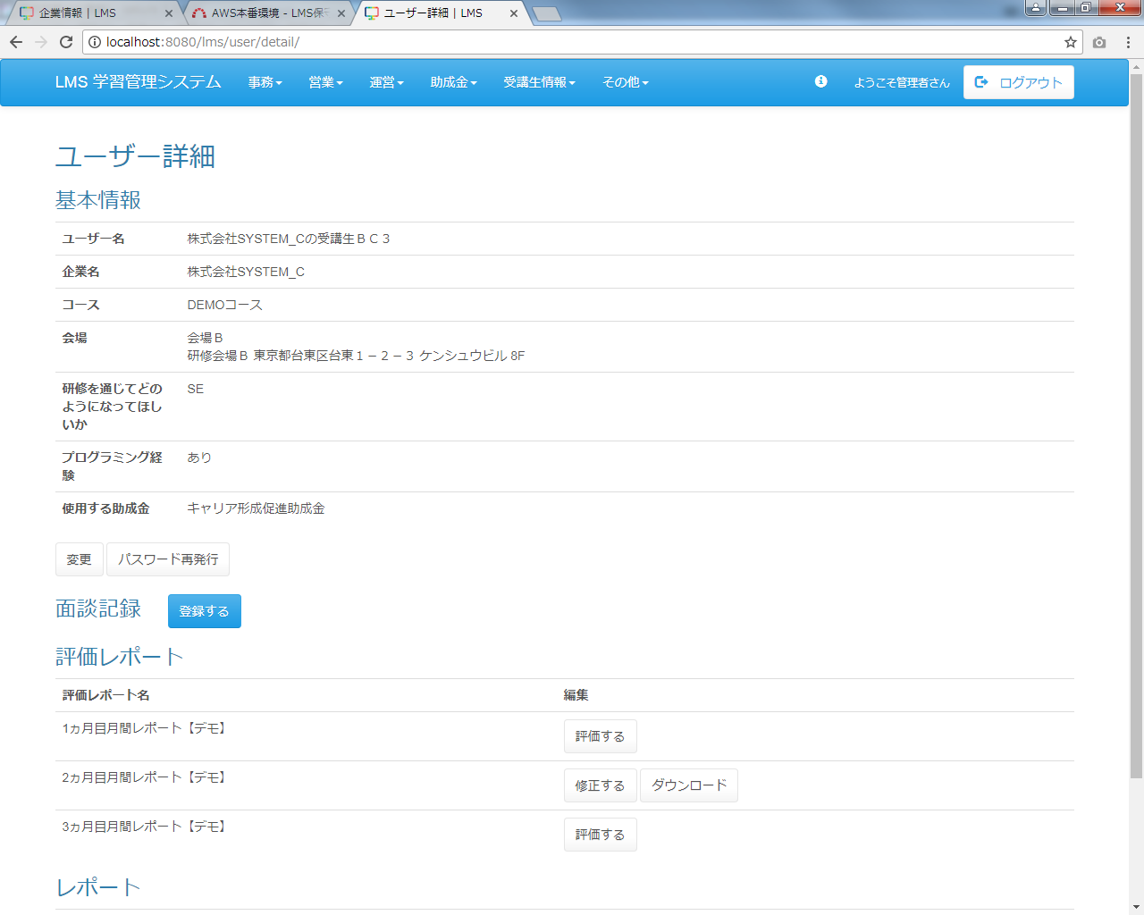

 | 出力仕様
 | No | 項目名 |  |  | データ元 |  |  |  |  |  |  |  |  | 備考
 |  |  |  |  | テーブル名 |  |  |  | フィールド
 | 1 | ユーザー名 |  |  |  |  |  |  | user_name
 | 2 | 企業名 |  |  |  |  |  |  | company_name
 | 3 | コース名 |  |  |  |  |  |  | course_name
 | 4 | コースID |  |  |  |  |  |  | course_id |  |  |  |  | 非表示
 | 5 | 会場名 |  |  |  |  |  |  | place_name
 | 6 | 備考 |  |  |  |  |  |  | place_note
 | 7 | 会場詳細 |  |  |  |  |  |  | place_description
 | 8 | 研修を通じてどのようになって欲しいか |  |  |  |  |  |  | hope_via_traning
 | 9 | プログラム経験 |  |  |  |  |  |  | programming_experience |  |  |  |  | 0の場合「なし」、1の場合「あり」、それ以外の場合「※登録されていません」と表示される。
 | 10 | 使用する助成金 |  |  | m_subsidy_category |  |  |  | subsidy_category_name |  |  |  |  | 未登録の場合：※登録されていません。
 |  |  |  |  |  |  |  |  |  |  |  |  |  | 受講生のみ表示
 | 11 | LMSユーザーID |  |  |  |  |  |  | lms_user_id |  |  |  |  | 非表示
 | 12 | ログインID |  |  |  |  |  |  | login_id |  |  |  |  | 非表示
 | 13 | 初回作成日時 |  |  |  |  |  |  | first_create_date |  |  |  |  | yyyy年M月d日
 | 14 | 面談ID |  |  |  |  |  |  | meeting_id |  |  |  |  | 非表示
 | 15 | 日報名 |  |  |  |  |  |  | report_name
 | 16 | 評価レポートID |  |  |  |  |  |  | ev_report_id |  |  |  |  | 非表示
 | 17 | 評価レポート結果ID |  |  |  |  |  |  | ev_report_result_id
 | 18 | 試験名 |  |  |  |  |  |  | exam_name
 | 19 | 初回作成日時 |  |  | t_exam_result |  |  |  | first_create_date |  |  |  |  | yyyy年M月d日
 | 20 | 平均点 |  |  | - |  |  |  | - |  |  |  |  | 0.0、(得点/問題数)*100
 | 21 | 試験ID |  |  |  |  |  |  | exam_id |  |  |  |  | 非表示
 | 22 | 試験・セクション紐付けID |  |  |  |  |  |  | exam_section_id
 | 23 | 成果物名 |  |  | m_deliverables |  |  |  | deliverables_name
 | 24 | 初回作成日時 |  |  | t_deliverables_section |  |  |  | first_create_date |  |  |  |  | yyyy年M月d日
 | 25 | 採点 |  |  | t_deliverables_result |  |  |  | score
 | 26 | フィードバック |  |  | t_deliverables_result |  |  |  | feedback |  |  |  |  | 非表示
 | 27 | 日付 |  |  | t_daily_report_submit |  |  |  | date |  |  |  |  | yyyy年M月d日
 | 28 | コメント数 |  |  |  |  |  |  | fb_count
 | 29 | 最終フィードバック日時 |  |  | - |  |  |  | lastFeedbackDate |  |  |  |  | yyyy年M月d日 H時mm分
 | 30 | 日報提出ID |  |  |  |  |  |  | daily_report_submit_id |  |  |  |  | 非表示
 | 31 | 日報ID |  |  |  |  |  |  | daily_report_id |  |  |  |  | 非表示

 | ◆『変更』押下時
 | 入力仕様
 | No | 項目名 | 物理名 |  |  | コントロール |  |  | 必須 |  | 桁数 | 最小値 |  | 最大値 | 属性 |  |  | 備考
 | 1 | 変更 | - |  |  | リンク |  |  | ○ |  |  | - |  | - | /user/update

 | その他 入力仕様
 | No | 項目名 | エラー条件 |  |  |  |  |  |  | 挙動 |  |  |  |  |  | エラー文
 | 1 | ロール | ロールが空でない場合 |  |  |  |  |  |  | 不正アクセス画面に遷移する。 |  |  |  |  |  | -
 | 2 | LMSユーザーID | LMSユーザーIDが整数でない場合
 | 3 |  | LMSユーザーIDと一致するデータが無い場合(LMSユーザーIDと一致するデータがnullの場合)

 | ◆『パスワード再発行』押下時
 | 入力仕様
 | No | 項目名 | 物理名 |  |  | コントロール |  |  | 必須 |  | 桁数 | 最小値 |  | 最大値 | 属性 |  |  | 備考
 | 1 | パスワード再発行 | - |  |  | リンク |  |  | ○ |  | - | - |  | - | /user/changePassword/reissue

 | その他 入力仕様
 | No | 項目名 | エラー条件 |  |  |  |  |  |  | 挙動 |  |  |  |  |  | エラー文
 | 1 | ログインID | ログインIDが空の場合 |  |  |  |  |  |  | 不正アクセス画面に遷移する。 |  |  |  |  |  | -
 | 2 | ロール ログインID | ログインユーザーが管理者の場合かつログインIDと一致するデータが無い場合(ログインユーザーが管理者の場合かつログインIDと一致するデータがnullの場合)

 | ◆『登録する』押下時
 | 入力仕様
 | No | 項目名 | 物理名 |  |  | コントロール |  |  | 必須 |  | 桁数 | 最小値 |  | 最大値 | 属性 |  |  | 備考
 | 1 | LMSユーザーID | lmsUserId |  |  | hidden |  |  |  |  | - | - |  | - | -
 | 2 | 登録する | - |  |  | 送信ボタン |  |  |  |  | - | - |  | - | /meeting/regist

 | ◆『修正する』押下時
 | 入力仕様
 | No | 項目名 | 物理名 |  |  | コントロール |  |  | 必須 |  | 桁数 | 最小値 |  | 最大値 | 属性 |  |  | 備考
 | 1 | 修正する | - |  |  | 送信ボタン |  |  |  |  |  | - |  | - | /meeting/update

 | ◆『削除する』押下時
 | 入力仕様
 | No | 項目名 | 物理名 |  |  | コントロール |  |  | 必須 |  | 桁数 | 最小値 |  | 最大値 | 属性 |  |  | 備考
 | 1 | 削除する | - |  |  | 送信ボタン |  |  |  |  |  | - |  | - | /meeting/delete/complete

 | ◆『ダウンロード(面談記録)』押下時
 | 入力仕様
 | No | 項目名 | 物理名 |  |  | コントロール |  |  | 必須 |  | 桁数 | 最小値 |  | 最大値 | 属性 |  |  | 備考
 | 1 | ダウンロード | - |  |  | 送信ボタン |  |  |  |  |  | - |  | - | /meeting/download

 | その他 入力仕様
 | No | 項目名 | エラー条件 |  |  |  |  |  |  | 挙動 |  |  |  |  |  | エラー文
 | 1 | コースID | コースIDが整数でない場合 |  |  |  |  |  |  | 不正エラー画面に遷移する。 |  |  |  |  |  | -
 | 2 | 面談ID | 面談IDが整数でない場合

 | ◆『評価する』押下時
 | 入力仕様
 | No | 項目名 | 物理名 |  |  | コントロール |  |  | 必須 |  | 桁数 | 最小値 |  | 最大値 | 属性 |  |  | 備考
 | 1 | 評価する | - |  |  | 送信ボタン |  |  |  |  |  | - |  | - | /evReport/result/regist

 | その他 入力仕様
 | No | 項目名 | エラー条件 |  |  |  |  |  |  | 挙動 |  |  |  |  |  | エラー文
 | 1 | LMSユーザーID | LMSユーザーIDが整数でない場合 |  |  |  |  |  |  | 不正アクセス画面に遷移する。 |  |  |  |  |  | -
 | 2 |  | LMSユーザーIDが整数の場合かつLMSユーザーIDと一致するデータが無い場合(LMSユーザーIDが整数の場合かつLMSユーザーIDと一致するデータがnullの場合)

 | 3 | ロール | LMSユーザーIDが整数の場合かつLMSユーザーIDと一致するデータが無い場合かつ対象の詳細のロールが受講生でない場合(LMSユーザーIDが整数の場合かつLMSユーザーIDと一致するデータがnullの場合かつ対象の詳細のロールが受講生でない場合)

 | ◆『修正する』押下時
 | 入力仕様
 | No | 項目名 | 物理名 |  |  | コントロール |  |  | 必須 |  | 桁数 | 最小値 |  | 最大値 | 属性 |  |  | 備考
 | 1 | 修正する | - |  |  | 送信ボタン |  |  |  |  |  | - |  | - | /evReport/result/regist

 | その他 入力仕様
 | No | 項目名 | エラー条件 |  |  |  |  |  |  | 挙動 |  |  |  |  |  | エラー文
 | 1 | LMSユーザーID | LMSユーザーIDが整数でない場合 |  |  |  |  |  |  | 不正アクセス画面に遷移する。 |  |  |  |  |  | -
 | 2 |  | LMSユーザーIDが整数の場合かつLMSユーザーIDと一致するデータが無い場合(LMSユーザーIDが整数の場合かつLMSユーザーIDと一致するデータがnullの場合)

 | 3 | ロール | LMSユーザーIDが整数の場合かつLMSユーザーIDと一致するデータが無い場合かつ対象の詳細のロールが受講生でない場合(LMSユーザーIDが整数の場合かつLMSユーザーIDと一致するデータがnullの場合かつ対象の詳細のロールが受講生でない場合)

 | ◆『ダウンロード(評価レポート)』押下時
 | 入力仕様
 | No | 項目名 | 物理名 |  |  | コントロール |  |  | 必須 |  | 桁数 | 最小値 |  | 最大値 | 属性 |  |  | 備考
 | 1 | ダウンロード | - |  |  | 送信ボタン |  |  |  |  |  | - |  | - | /evReport/download

 | その他 入力仕様
 | No | 項目名 | エラー条件 |  |  |  |  |  |  | 挙動 |  |  |  |  |  | エラー文
 | 1 | 評価レポート結果ID | 評価レポート結果IDが整数でない場合 |  |  |  |  |  |  | 不正アクセス画面に遷移する。 |  |  |  |  |  | -
 | 2 |  | 評価レポート結果IDが存在しない場合

 | ◆『詳細(試験)』押下時
 | 入力仕様
 | No | 項目名 | 物理名 |  |  | コントロール |  |  | 必須 |  | 桁数 | 最小値 |  | 最大値 | 属性 |  |  | 備考
 | 1 | 詳細 | - |  |  | 送信ボタン |  |  |  |  |  | - |  | - | /exam/resultDetail/

 | その他 入力仕様
 | No | 項目名 | エラー条件 |  |  |  |  |  |  | 挙動 |  |  |  |  |  | エラー文
 | 1 | 試験ID | 試験IDが存在しない場合 |  |  |  |  |  |  | 不正アクセス画面に遷移する。 |  |  |  |  |  | -
 | 2 |  | 試験IDが整数でない場合
 | 3 | 試験・セクション紐付けID | 試験・セクション紐付けIDが存在しない場合

 | 4 |  | 試験・セクション紐付けIDが整数でない場合

 | 5 | LMSユーザーID | LMSユーザーIDが存在しない場合

 | 6 |  | LMSユーザーIDが整数でない場合

 | ◆『表示(成果物)』押下時
 | 入力仕様
 | No | 項目名 | 物理名 |  |  | コントロール |  |  | 必須 |  | 桁数 | 最小値 |  | 最大値 | 属性 |  |  | 備考
 | 1 | 表示 | - |  |  | 送信ボタン |  |  | - |  | - | - |  | -

 | その他 入力仕様
 | No | 項目名 | エラー条件 |  |  |  |  |  |  | 挙動 |  |  |  |  |  | エラー文
 | 1 |  |  |  |  |  |  |  |  | フィードバックコメントをダイヤログに表示する |  |  |  |  |  | -

 | ◆『詳細(レポート)』押下時
 | 入力仕様
 | No | 項目名 | 物理名 |  |  | コントロール |  |  | 必須 |  | 桁数 | 最小値 |  | 最大値 | 属性 |  |  | 備考
 | 1 | 詳細 | - |  |  | 送信ボタン |  |  |  |  |  | - |  | - | dailyReport/detail

 | その他 入力仕様
 | No | 項目名 | エラー条件 |  |  |  |  |  |  | 挙動 |  |  |  |  |  | エラー文
 | 1 | 日報提出ID | 日報提出IDが整数でない場合 |  |  |  |  |  |  | 不正アクセス画面に遷移する。 |  |  |  |  |  | -
 | 2 |  | 日報提出IDと一致するデータが無い場合(日報提出IDと一致するデータがnullの場合)

 | ◆『ダウンロード(レポート)』押下時
 | 入力仕様
 | No | 項目名 | 物理名 |  |  | コントロール |  |  | 必須 |  | 桁数 | 最小値 |  | 最大値 | 属性 |  |  | 備考
 | 1 | ダウンロード | - |  |  | 送信ボタン |  |  |  |  |  | - |  | - | /ticket/detail/

 | その他 入力仕様
 | No | 項目名 | エラー条件 |  |  |  |  |  |  | 挙動 |  |  |  |  |  | エラー文
 | 1 | 日報ID | 日報IDが整数でない場合 |  |  |  |  |  |  | 不正アクセス画面に遷移する。 |  |  |  |  |  | -
 | 2 | 日報提出ID | 日報提出IDが整数でない場合
 | 3 |  | 日報提出IDと一致するデータが無い場合(日報提出IDと一致するデータがnullの場合)

 | その他 仕様
 | ダウンロード機能
 | No | テンプレートファイル形式 |  | 出力タイプ |  |  |  | 出力ファイル名 |  |  |  |  | 出力シート名 |  |  | 出力項目 |  | 備考
 | 1 | Excel |  |  |  |  |  | 日報名_日付_企業名_ユーザー名

ユーザー詳細_企業担当者(管理者権限)
プロジェクト名 |  |  |  | システム名 |  | 画面設計書 |  |  |  | 作成者 |  |  |  |  | 作成日 | 更新者 |  | 更新日
13期12月対応 |  |  |  | LMS学習管理システム |  | ユーザー詳細_企業担当者(管理者権限) |  |  |  | 寺岡 |  |  |  |  | 2017-10-11

 | 画面イメージ

メールアドレスが登録されていない場合「（設定されていません）」と表示される。

 | 出力仕様
 | No | 項目名 |  |  | データ元 |  |  |  | 一覧 |  |  | 備考
 |  |  |  |  | テーブル名 |  | フィールド
 | 1 | ユーザー名 |  |  |  |  | user_name
 | 2 | 企業名 |  |  |  |  | company_name
 | 3 | メールアドレス |  |  |  |  | mail_address
 | 4 | LMSユーザーID |  |  |  |  | lms_user_id |  |  |  |  | 非表示
 | 5 | ログインID |  |  |  |  | login_id |  |  |  |  | 非表示

 | ◆『変更』押下時
 | 入力仕様
 | No | 項目名 |  |  | 物理名 | コントロール |  | 必須 | 桁数 |  | 最大値 |  | 最小値 |  | 属性 |  | 備考

 | 1 | 変更 |  |  | - | リンク |  | - | - |  | - |  | - |  | /user/update

 | その他 入力仕様
 | No | 項目名 | エラー条件 |  |  |  | 挙動 |  |  |  |  |  |  | エラー文

 | 1 | ロール | ロールが空でない場合 |  |  |  | 不正アクセス画面に遷移する。 |  |  |  |  |  |  | -
 | 2 | LMSユーザーID | LMSユーザーIDが整数でない場合
 | 3 |  | LMSユーザーIDと一致するデータが無い場合(LMSユーザーIDと一致するデータがnullの場合)

 | ◆『パスワード再発行』押下時
 | 入力仕様
 | No | 項目名 |  |  | 物理名 | コントロール |  | 必須 | 桁数 |  | 最大値 |  | 最小値 |  | 属性 |  | 備考

 | 1 | パスワード再発行 |  |  | - | リンク |  | - | - |  | - |  | - |  | /user/changePassword/reissue

 | その他 入力仕様
 | No | 項目名 | エラー条件 |  |  |  | 挙動 |  |  |  |  |  |  | エラー文

 | 1 | ログインID | ログインIDが空の場合 |  |  |  | 不正アクセス画面に遷移する。 |  |  |  |  |  |  | -
 | 2 | ロール ログインID | ログインユーザーが管理者かつログインIDと一致するデータが無い場合(ログインユーザーが管理者かつログインIDと一致するデータがnullの場合)

ユーザー詳細_育成担当者(企業担当者権限)
プロジェクト名 |  | システム名 | 画面設計書 | 作成者 | 作成日 | 更新者 | 更新日
13期12月対応 |  | LMS学習管理システム | ユーザー詳細_育成担当者(企業担当者権限) | 髙橋大 | 2019-10-21

 | 画面イメージ
改修前

